상품제안서
스팸10개+ 흰색복주머니 보온보냉백 선물세트 | 상품코드: F30091

 |  |  |  |  |  |  | 02-412-0044 | www.easy1.co.kr
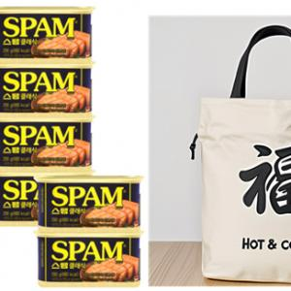

【상세/제작정보】

【인쇄/포장옵션】 | / 포장불가능

【공급단가】 | 수량 | 50~ | 100~ | 500~ | 1,000~ | 2,000~
*VAT별도 | 단가 | 35,620원 | 35,050원 | 34,200원 | 33,340원 | 32,770원

【상품 URL】 | https://dev.easy1.co.kr:443/src/goods_detail.php?gdno=30091

